ТОТЕМЫ Экспо
ТОТЕМ 1: FORUM,LEA,ONE,MITO, BASKET |  |  |  |  |  |  | TOTEM 2: INDISSIMA, ONE,LEA,BASKET |  |  |  |  | TOTEM 3: MITO, ONE,LEA,FORUM,BASKET |  |  |  |  | TOTEM 4: INDISSIMA, ONE,LEA,FORUM,BASKET
 |  |  | РРЦ | EXPO-45 |  |  |  |  | РРЦ | EXPO-45 |  |  |  | РРЦ | EXPO-45 |  |  |  | РРЦ | EXPO-45

1 | A3618B CR |  | 6,531.00 | 3592.05 | Forum | 1 POINT | 1 | A8820A CR | 3,618.00 | 1989.90 | INDISSIMA | 1 | A2020A NE | 4,427.00 | 2434.85 | MITO NE | 1 | A8820A CR | 3,618.00 | 1989.90 | INDISSIMA
2 | A3620A CR |  | 2,763.00 | 1519.65 | Forum |  | 2 | A88110 CR 21 | 8,981.00 | 4939.55 | INDISSIMA | 2 | A2020B NE | 5,537.00 | 3045.35 | MITO NE | 2 | A88110 CR 21 | 8,981.00 | 4939.55 | INDISSIMA
3 | A36110 CR 21 |  | 3,976.00 | 2186.80 | Forum |  | 3 | A88100 CR 21 | 8,981.00 | 4939.55 | INDISSIMA | 3 | A2025A NC | 6,207.00 | 3413.85 | MITO NE | 3 | A88100 CR 21 | 8,981.00 | 4939.55 | INDISSIMA
4 | A36100 CR 21 |  | 3,976.00 | 2186.80 | Forum |  | 4 | A88120 CR 21 | 12,252.00 | 6738.60 | INDISSIMA | 4 | A2010N NE + R46110 | 8,889.00 | 4888.95 | MITO NE | 4 | A8825A CR | 7,860.00 | 4323.00 | INDISSIMA
5 | A36260 CR |  | 6,380.00 | 3509.00 | Forum |  | 5 | A8825A CR | 7,860.00 | 4323.00 | INDISSIMA | 5 | A2010N NE +R00100007 | 8,577.00 | 4717.35 | MITO NE | 5 | AV120A NE | 3,930.00 | 2161.50 | ONE NE
6 | A36140 CR 21 |  | 7,582.00 | 4170.10 | Forum |  | 6 | A88510 CR | 11,443.00 | 6293.65 | INDISSIMA | 6 | A2010N NE +A2012A NE 21 | 12,634.00 | 6948.70 | MITO NE | 6 | A24110 NE 03 | 10,021.00 | 5511.55 | ONE NE
1 | A1820B NE |  | 4,011.00 | 2206.05 | LEA NE (черный) | 2 POINT | 1 | A2490A NE | 6,461.00 | 3553.55 | ONE NE | 7 | AV251C NE | 11,929.00 | 6560.95 | MITO NE | 7 | A2410A NE 03 | 10,021.00 | 5511.55 | ONE NE
2 | A18110 NE 21 |  | 6,438.00 | 3540.90 | LEA NE (черный) |  | 2 | A2416A NE | 17,303.00 | 9516.65 | ONE NE | 1 | A2416A CR | 15,026.00 | 8264.30 | ONE CR | 8 | A24250 NE | 8,808.00 | 4844.40 | ONE NE
3 | A18100 NE 21 |  | 6,438.00 | 3540.90 | LEA NE (черный) |  | 3 | AV120A NE | 3,930.00 | 2161.50 | ONE NE | 2 | AV120A CR | 3,410.00 | 1875.50 | ONE CR | 1 | A18160 CR | 9,952.00 | 5473.60 | LEA
4 | A1825A NE |  | 6,854.00 | 3769.70 | LEA NE (черный) |  | 4 | A24110 NE 03 | 10,021.00 | 5511.55 | ONE NE | 3 | A24110 CR 03 | 8,669.00 | 4767.95 | ONE CR | 2 | A1820A CR | 2,404.00 | 1322.20 | LEA
5 | A2490A NE |  | 6,461.00 | 3553.55 | LEA NE (черный) |  | 5 | A2410A NE 03 | 10,021.00 | 5511.55 | ONE NE | 4 | A2410A CR 03 | 8,669.00 | 4767.95 | ONE CR | 3 | A1820B CR | 3,479.00 | 1913.45 | LEA
6 | A2416A NE |  | 17,303.00 | 9516.65 | LEA NE (черный) |  | 6 | A24120 NE 03 | 12,714.00 | 6992.70 | ONE NE | 5 | A24250 CR | 7,582.00 | 4170.10 | ONE CR | 4 | A18110 CR 21 | 5,606.00 | 3083.30 | LEA
7 | AV120A NE |  | 3,930.00 | 2161.50 | LEA NE (черный) |  | 7 | A24250 NE | 8,808.00 | 4844.40 | ONE NE | 6 | A1820A CR | 2,404.00 | 1322.20 | LEA CR | 5 | A18100 CR 21 | 5,606.00 | 3083.30 | LEA
8 | A24110 NE 03 |  | 10,021.00 | 5511.55 | LEA NE (черный) |  | 8 | AV014B NE | 13,800.00 | 7590.00 | ONE NE | 7 | A18110 CR 21 | 5,606.00 | 3083.30 | LEA CR | 6 | A1825A CR | 5,964.00 | 3280.20 | LEA
9 | A2410A NE 03 |  | 10,021.00 | 5511.55 | LEA NE (черный) |  | 1 | A1818A CR | 9,397.00 | 5168.35 | LEA CR | 8 | A18100 CR 21 | 5,606.00 | 3083.30 | LEA CR | 7 | A18140 CR 21 | 11,327.00 | 6229.85 | LEA
1 | A2020B CR | 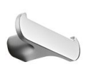 | 4,959.00 | 2727.45 | MITO CR | 3 POINT | 2 | A18160 CR | 9,952.00 | 5473.60 | LEA CR | 9 | A1825A CR | 5,964.00 | 3280.20 | LEA CR | 1 | A3618B CR | 6,531.00 | 3592.05 | FORUM
2 | A2025A CR |  | 7,455.00 | 4100.25 | MITO CR |  | 3 | A1820A CR | 2,404.00 | 1322.20 | LEA CR | 1 | A36160 CR | 5,051.00 | 2778.05 | FORUM | 2 | A36160 CR | 5,051.00 | 2778.05 | FORUM
3 | A2010N CR + R46110 |  | 7,721.00 | 4246.55 | MITO CR |  | 4 | A1820B CR | 3,479.00 | 1913.45 | LEA CR | 2 | A3620A CR | 2,763.00 | 1519.65 | FORUM | 3 | A3620A CR | 2,763.00 | 1519.65 | FORUM
4 | A2010N CR + R00100007 |  | 7,455.00 | 4100.25 | MITO CR |  | 5 | A18110 CR 21 | 5,606.00 | 3083.30 | LEA CR | 3 | A36110 CR 21 | 3,976.00 | 2186.80 | FORUM | 4 | A36110 CR 21 | 3,976.00 | 2186.80 | FORUM
5 | A2010N CR + A2012A CR 21 |  | 10,969.00 | 6032.95 | MITO CR |  | 6 | A18100 CR 21 | 5,606.00 | 3083.30 | LEA CR | 4 | A36100 CR 21 | 3,976.00 | 2186.80 | FORUM | 5 | A36100 CR 21 | 3,976.00 | 2186.80 | FORUM
6 | A2018A CR |  | 9,328.00 | 5130.40 | MITO CR |  | 7 | A1825A CR | 5,964.00 | 3280.20 | LEA CR | 5 | A36260 CR | 6,380.00 | 3509.00 | FORUM | 6 | A36260 CR | 6,380.00 | 3509.00 | FORUM
7 | AV014A CR |  | 13,800.00 | 7590.00 | MITO CR |  | 8 | A18140 CR 21 | 11,327.00 | 6229.85 | LEA CR | 6 | A36140 CR 21 | 7,582.00 | 4170.10 | FORUM | 7 | A36140 CR 21 | 7,582.00 | 4170.10 | FORUM
1 | AV251C NE |  | 11,929.00 | 6560.95 | черный |  | 1 | A18310 NE | 9,536.00 | 5244.80 | ЧЕРНЫЙ | 1 | AV251C CR | 10,611.00 | 5836.05 | ХРОМ | 1 | AV251C NE | 11,929.00 | 6560.95 | ЧЕРН
2 | AV251A AL08 |  | 12,252.00 | 6738.60 |  | 4 Point | 2 | A1851A NE | 13,385.00 | 7361.75 | ЧЕРНЫЙ | 2 | AV251A AL13 | 12,252.00 | 6738.60 | ХРОМББЕЛЫЙ | 2 | AV251A AL13 | 12,252.00 | 6738.60 | ХРОМ,БЕЛЫЙ
3 | AV231A AL13 |  | 11,443.00 | 6293.65 |  |  | 3 | AV251C CR | 10,611.00 | 5836.05 | ХРОМ | 3 | AV231A AL13 | 11,443.00 | 6293.65 | ХРОМББЕЛЫЙ | 3 | AV231A AL13 | 11,443.00 | 6293.65 | ХРОМ,БЕЛЫЙ
4 | A18510 CR |  | 9,536.00 | 5244.80 |  |  | 4 | AV251A AL13 | 12,252.00 | 6738.60 | ХРОМ,БЕЛЫЙ | 4 | A18510 NE | 11,038.00 | 6070.90 | ЧЕРН | 4 | A18510 CR | 9,536.00 | 5244.80 | ХРОМ
5 | A1851A CR |  | 11,605.00 | 6382.75 |  |  | 5 | AV231A AL13 | 11,443.00 | 6293.65 | ХРОМ,БЕЛЫЙ | 5 | A18310 CR | 8,299.00 | 4564.45 | ХРОМ | 5 | A18310 CR | 8,299.00 | 4564.45 | ХРОМ
 |  |  | 221,137.00 | 121625.35 |  |  |  |  | 247,155.00 | 135935.25 |  |  |  | 204,507.00 | 112478.85 |  | 6 | A1851A CR | 11,605.00 | 6382.75 | ХРОМ
 |  |  |  |  |  |  |  |  |  |  |  |  |  |  |  |  |  |  | 207,881.00 | 114334.55
TOTEM 5: INDISSIMA, ONE,LEA,MITO,BASKET
 |  |  | РРЦ | EXPO-45
1 | A2018A CR |  | 9,328.00 | 5130.40 | MITO
2 | A2020A CR |  | 3,988.00 | 2193.40 | MITO
3 | A2020B CR |  | 4,959.00 | 2727.45 | MITO
4 | A2025A CR |  | 7,455.00 | 4100.25 | MITO
5 | A2010N CR + R46110 |  | 7,721.00 | 4246.55 | MITO
6 | A2010N CR + R00100007 |  | 7,455.00 | 4100.25 | MITO
7 | AV251A AL13 |  | 12,252.00 | 6738.60 | хром,белый
8 | AV014A CR |  | 13,800.00 | 7590.00 | MITO
1 | A1818A NE |  | 10,900.00 | 5995.00 | LEA NE
2 | A1820A NE |  | 2,751.00 | 1513.05 | LEA NE
3 | A1820B NE |  | 4,011.00 | 2206.05 | LEA NE
4 | A18110 NE 21 |  | 6,438.00 | 3540.90 | LEA NE
5 | A18100 NE 21 |  | 6,438.00 | 3540.90 | LEA NE
6 | AV251C NE |  | 11,929.00 | 6560.95 | черн
7 | A18510 NE |  | 11,038.00 | 6070.90 | черн
8 | A1825A NE |  | 6,854.00 | 3769.70 | LEA NE
9 | A1814BNE21 |  | 13,131.00 | 7222.05 | LEA NE
1 | A8820A CR |  | 3,618.00 | 1989.90 | INDISSIMA
2 | A88110 CR 21 |  | 8,981.00 | 4939.55 | INDISSIMA
3 | A88100 CR 21 |  | 8,981.00 | 4939.55 | INDISSIMA
4 | A88120 CR 21 |  | 12,252.00 | 6738.60 | INDISSIMA
5 | A8825A CR |  | 7,860.00 | 4323.00 | INDISSIMA
6 | A1851A CR |  | 11,605.00 | 6382.75 | INDISSIMA
7 | A88510 CR |  | 11,443.00 | 6293.65 | INDISSIMA
1 | A2490A NE |  | 6,461.00 | 3553.55 | ONE NE
2 | A2416A NE |  | 17,303.00 | 9516.65 | ONE NE
3 | AV120A NE |  | 3,930.00 | 2161.50 | ONE NE
4 | A24110 NE 03 |  | 10,021.00 | 5511.55 | ONE NE
5 | A2410A NE 03 |  | 10,021.00 | 5511.55 | ONE NE
7 | A24250 NE |  | 8,808.00 | 4844.40 | ONE NE
8 | AV014B NE |  | 13,800.00 | 7590.00 | ONE NE
 |  |  | 275,532.00 | 151542.60

MY ART
 |  |  | Торговое агентство Европейских брендов info@plumberia.ru
 | 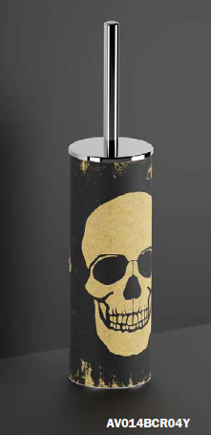 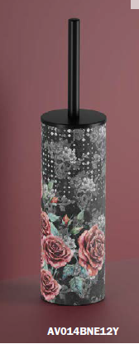 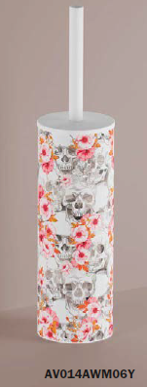 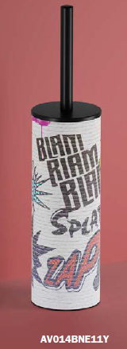 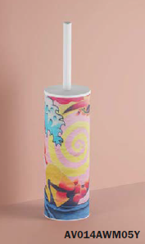 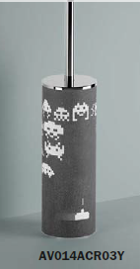 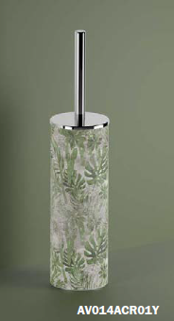 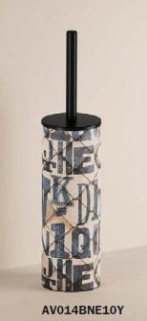 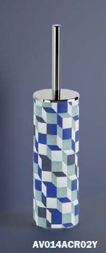 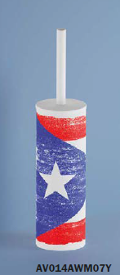 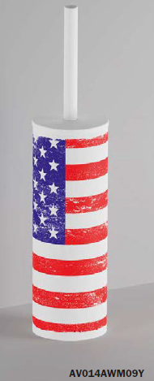 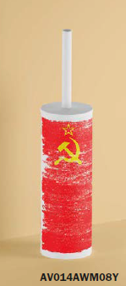
 | Артикул | цвет | накладка/ материал | описание | ФОТО | РРЦ Руб c 15/11/23 | комментарий к цене
MY ART | AV014ACR01Y | 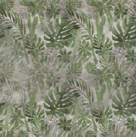 хром | полипропилен/латунь | AURORA Отдельно стоящий держатель для туалетной щетки | 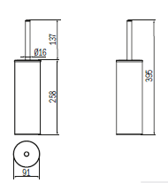 | 21,346 | подорожал
MY ART | AV014ACR02Y | 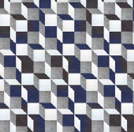 хром | полипропилен/латунь | CUBIK Отдельно стоящий держатель для туалетной щетки | 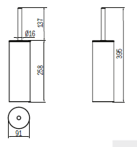 | 21,346 | подорожал
MY ART | AV014ACR03Y | хром | полипропилен/латунь | GAME OVER Отдельно стоящий держатель для туалетной щетки | 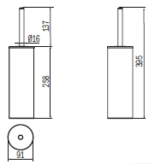 | 21,346 | подорожал
MY ART | AV014BCR04Y | хром | полипропилен/латунь | SKULL Отдельно стоящий держатель для туалетной щетки |  | 21,346 | подорожал
MY ART | AV014AWM05Y | белый матов | полипропилен/латунь | CARTOON Отдельно стоящий держатель для туалетной щетки |  | 21,346 | подорожал
MY ART | AV014AWM06Y | 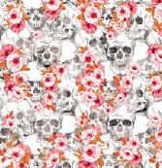 белый матов | полипропилен/латунь | CALVARIAM Отдельно стоящий держатель для туалетной щетки |  | 21,346 | подорожал
MY ART | AV014AWM07Y | белый матовый | полипропилен/латунь | CUBA Отдельно стоящий держатель для туалетной щетки |  | 21,346 | подорожал
MY ART | AV014AWM08Y | белый матовый | полипропилен/латунь | URSS Отдельно стоящий держатель для туалетной щетки |  | 21,346 | подорожал
MY ART | AV014AWM09Y | белый матовый | полипропилен/латунь | USA Отдельно стоящий держатель для туалетной щетки |  | 21,346 | подорожал
MY ART | AV014BNE10Y | черный матовый | полипропилен/латунь | TYPO Отдельно стоящий держатель для туалетной щетки |  | 21,346 | подорожал
MY ART | AV014BNE11Y | 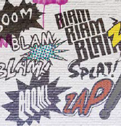 черный матовый | полипропилен/латунь | GRAFFITI Отдельно стоящий держатель для туалетной щетки |  | 21,346 | подорожал
MY ART | AV014BNE12Y | черный матовый | полипропилен/латунь | LA SANTA Отдельно стоящий держатель для туалетной щетки |  | 21,346 | подорожал

MY SECRET
 |  |  | Торговое агентство Европейских брендов info@plumberia.ru
 | 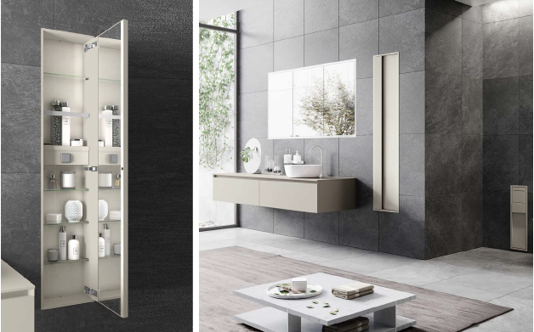 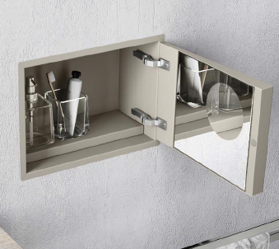 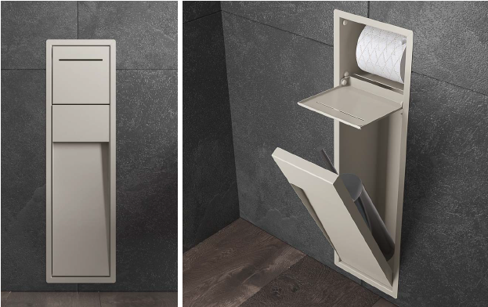 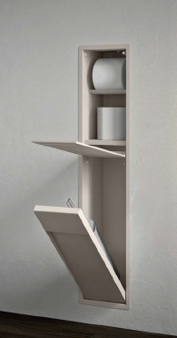
 | Артикул | цвет |  | накладка/ материал | описание | ФОТО | РРЦ Руб c 15/11/23
 | MY SECRET DESIGN GREY ID
 | AQ - Матовый лак AQUAMARINA AX - Матовый лак AVORIO BN - Матовый лак BRUNO BX - Матовый лак BLANCO CE - Матовый лак CEMENTO CX - Матовый лак CRETA GD - Матовый лак GIADA MP - Матовый лак PERLA NX - Матовый лак черный TL - Матовый лак Terra di Luna |  |  |  |  |  |  | комментарий к цене
MY SECRET | A80750 | AQ - Матовый лак AQUAMARINA AX - Матовый лак AVORIO BN - Матовый лак BRUNO BX - Матовый лак BLANCO CE - Матовый лак CEMENTO CX - Матовый лак CRETA GD - Матовый лак GIADA MP - Матовый лак PERLA NX - Матовый лак черный TL - Матовый лак Terra di Luna |  | нержавеющая сталь | Встраиваемый модуль с держателем щеток и дозатором мыла | 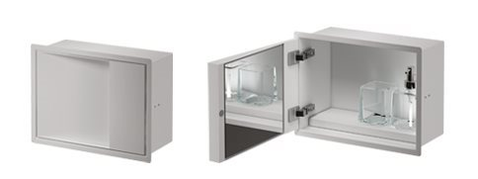 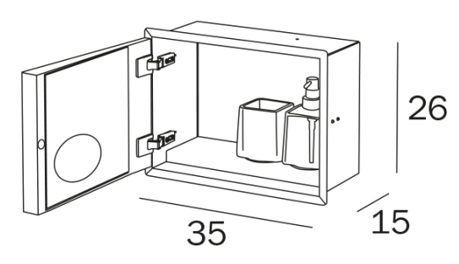 | 60,186 | подорожал
MY SECRET | VT00304000 |  |  | нержавеющая сталь | Подрамник для арт. А80750. Обязательный подрамник для установки в гипсокартон. Ниши |  | 7,374 | подорожал
MY SECRET | A8085A | AQ - Матовый лак AQUAMARINA AX - Матовый лак AVORIO BN - Матовый лак BRUNO BX - Матовый лак BLANCO CE - Матовый лак CEMENTO CX - Матовый лак CRETA GD - Матовый лак GIADA MP - Матовый лак PERLA NX - Матовый лак черный TL - Матовый лак Terra di Luna |  | нержавеющая сталь | Встраиваемый модуль с держателем рулона и держателем туалетной щетки серии My Love | 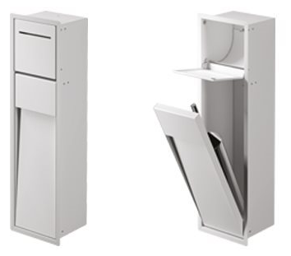 | 69,548 | подорожал
MY SECRET | A8085B | AQ - Матовый лак AQUAMARINA AX - Матовый лак AVORIO BN - Матовый лак BRUNO BX - Матовый лак BLANCO CE - Матовый лак CEMENTO CX - Матовый лак CRETA GD - Матовый лак GIADA MP - Матовый лак PERLA NX - Матовый лак черный TL - Матовый лак Terra di Luna |  | нержавеющая сталь | Встраиваемый модуль с держателем рулона и гидроершиком | 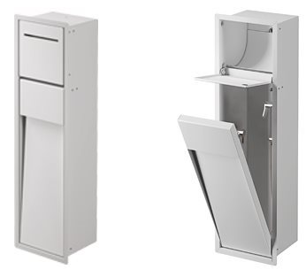 | 73,559 | подорожал
MY SECRET | VT00301000 |  |  | нержавеющая сталь | Подрамник для арт. A8085A и A8085B. обязательный подрамник для установки в гипсокартонные ниши |  | 8,033 | подорожал
MY SECRET | A8085C | AQ - Матовый лак AQUAMARINA AX - Матовый лак AVORIO BN - Матовый лак BRUNO BX - Матовый лак BLANCO CE - Матовый лак CEMENTO CX - Матовый лак CRETA GD - Матовый лак GIADA MP - Матовый лак PERLA NX - Матовый лак черный TL - Матовый лак Terra di Luna |  | нержавеющая сталь | Встраиваемый модуль с держателем рулона, нишей для запасного рулона и держателем туалетной щетки серии My Love | 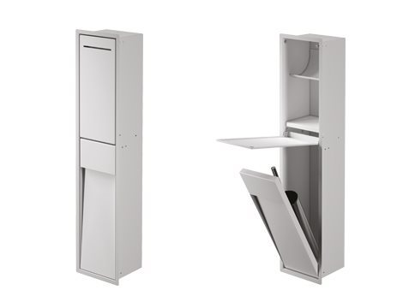 | 78,911 | подорожал
MY SECRET | A8085D | AQ - Матовый лак AQUAMARINA AX - Матовый лак AVORIO BN - Матовый лак BRUNO BX - Матовый лак BLANCO CE - Матовый лак CEMENTO CX - Матовый лак CRETA GD - Матовый лак GIADA MP - Матовый лак PERLA NX - Матовый лак черный TL - Матовый лак Terra di Luna |  | нержавеющая сталь | Встраиваемый модуль с держателем рулона, нишей для запасного рулона и гидроершиком | 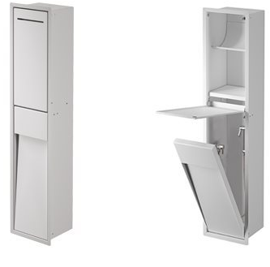 | 82,922 | подорожал
MY SECRET | VT00302000 |  |  | нержавеющая сталь | Подрамник для арт. A8085C и A8085D. обязательный подрамник для установки в гипсокартонные ниши |  | 8,033 | подорожал
MY SECRET | A8035A | AQ - Матовый лак AQUAMARINA AX - Матовый лак AVORIO BN - Матовый лак BRUNO BX - Матовый лак BLANCO CE - Матовый лак CEMENTO CX - Матовый лак CRETA GD - Матовый лак GIADA MP - Матовый лак PERLA NX - Матовый лак черный TL - Матовый лак Terra di Luna |  | нержавеющая сталь | Встраиваемый модуль со стеклянными полками, поворотная дверь с внутренним зеркалом |  | 109,657 | подорожал
MY SECRET | A8035B | AQ - Матовый лак AQUAMARINA AX - Матовый лак AVORIO BN - Матовый лак BRUNO BX - Матовый лак BLANCO CE - Матовый лак CEMENTO CX - Матовый лак CRETA GD - Матовый лак GIADA MP - Матовый лак PERLA NX - Матовый лак черный TL - Матовый лак Terra di Luna |  | нержавеющая сталь | Встраиваемый модуль со стеклянными полками, с держателем для фена, поворотная дверь с внутренним зеркалом |  | 124,382 | подорожал
MY SECRET | A8035С | AQ - Матовый лак AQUAMARINA AX - Матовый лак AVORIO BN - Матовый лак BRUNO BX - Матовый лак BLANCO CE - Матовый лак CEMENTO CX - Матовый лак CRETA GD - Матовый лак GIADA MP - Матовый лак PERLA NX - Матовый лак черный TL - Матовый лак Terra di Luna |  | нержавеющая сталь | Встраиваемый модуль со стеклянными полками |  | 73,559 | подорожал
MY SECRET | VT00303000 |  |  | нержавеющая сталь | Подрамник для арт.A8035A, A8035B, A8035C . обязательный подрамник для установки в гипсокартонные ниши |  | 10,044 | подорожал
MY SECRET | A80760 | AQ - Матовый лак AQUAMARINA AX - Матовый лак AVORIO BN - Матовый лак BRUNO BX - Матовый лак BLANCO CE - Матовый лак CEMENTO CX - Матовый лак CRETA GD - Матовый лак GIADA MP - Матовый лак PERLA NX - Матовый лак черный TL - Матовый лак Terra di Luna |  | нержавеющая сталь | ПОЛУвстраиваемый модуль с держателем щеток и дозатором мыла |  | 75,166 | подорожал
MY SECRET | VT00308000 |  |  | нержавеющая сталь | Подрамник для арт. А80760. Обязательный подрамник для установки в гипсокартон. Ниши |  | 6,692 | подорожал
MY SECRET | A8086A | AQ - Матовый лак AQUAMARINA AX - Матовый лак AVORIO BN - Матовый лак BRUNO BX - Матовый лак BLANCO CE - Матовый лак CEMENTO CX - Матовый лак CRETA GD - Матовый лак GIADA MP - Матовый лак PERLA NX - Матовый лак черный TL - Матовый лак Terra di Luna |  | нержавеющая сталь | ПОЛУвстраиваемый модуль с держателем рулона и держателем туалетной щетки серии My Love | 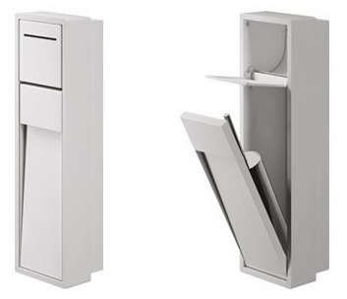 | 86,932 | подорожал
MY SECRET | VT00305000 |  |  | нержавеющая сталь | Подрамник для арт. A8086A обязательный подрамник для установки в гипсокартонные ниши |  | 7,374 | подорожал
MY SECRET | A8086C | AQ - Матовый лак AQUAMARINA AX - Матовый лак AVORIO BN - Матовый лак BRUNO BX - Матовый лак BLANCO CE - Матовый лак CEMENTO CX - Матовый лак CRETA GD - Матовый лак GIADA MP - Матовый лак PERLA NX - Матовый лак черный TL - Матовый лак Terra di Luna |  | нержавеющая сталь | ПОЛУвстраиваемый модуль с держателем рулона, нишей для запасного рулона и держателем туалетной щетки серии My Love | 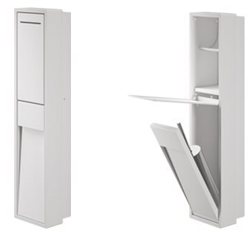 | 98,560 | подорожал
MY SECRET | VT00306000 |  |  | нержавеющая сталь | Подрамник для арт. A8086С обязательный подрамник для установки в гипсокартонные ниши |  | 7,374 | подорожал
MY SECRET | A8036A | AQ - Матовый лак AQUAMARINA AX - Матовый лак AVORIO BN - Матовый лак BRUNO BX - Матовый лак BLANCO CE - Матовый лак CEMENTO CX - Матовый лак CRETA GD - Матовый лак GIADA MP - Матовый лак PERLA NX - Матовый лак черный TL - Матовый лак Terra di Luna |  | нержавеющая сталь | ПОЛУвстраиваемый модуль со стеклянными полками, поворотная дверь с внутренним зеркалом | 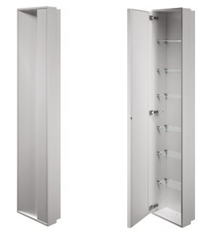 | 137,074 | подорожал
MY SECRET | A8036B | AQ - Матовый лак AQUAMARINA AX - Матовый лак AVORIO BN - Матовый лак BRUNO BX - Матовый лак BLANCO CE - Матовый лак CEMENTO CX - Матовый лак CRETA GD - Матовый лак GIADA MP - Матовый лак PERLA NX - Матовый лак черный TL - Матовый лак Terra di Luna |  | нержавеющая сталь | ПОЛУвстраиваемый модуль со стеклянными полками, с держателем для фена, поворотная дверь с внутренним зеркалом | 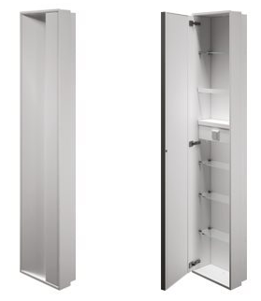 | 155,394 | подорожал
MY SECRET | A8036С | AQ - Матовый лак AQUAMARINA AX - Матовый лак AVORIO BN - Матовый лак BRUNO BX - Матовый лак BLANCO CE - Матовый лак CEMENTO CX - Матовый лак CRETA GD - Матовый лак GIADA MP - Матовый лак PERLA NX - Матовый лак черный TL - Матовый лак Terra di Luna |  | нержавеющая сталь | ПОЛУвстраиваемый модуль со стеклянными полками |  | 91,880 | подорожал
MY SECRET | VT00307000 |  |  | нержавеющая сталь | Подрамник для арт.A8036A, A8036B, A8036C . обязательный подрамник для установки в гипсокартонные ниши |  | 9,362 | подорожал
MY SECRET | A8037A-левый A8038A-правый | AQ - Матовый лак AQUAMARINA AX - Матовый лак AVORIO BN - Матовый лак BRUNO BX - Матовый лак BLANCO CE - Матовый лак CEMENTO CX - Матовый лак CRETA GD - Матовый лак GIADA MP - Матовый лак PERLA NX - Матовый лак черный TL - Матовый лак Terra di Luna |  | нержавеющая сталь | модуль со стеклянными полками, поворотная дверь с внутренним зеркалом (НА ФОТО ЛЕВЫЙ) |  | 144,425 | подорожал
MY SECRET | A8037B - левый A8038B - правый | AQ - Матовый лак AQUAMARINA AX - Матовый лак AVORIO BN - Матовый лак BRUNO BX - Матовый лак BLANCO CE - Матовый лак CEMENTO CX - Матовый лак CRETA GD - Матовый лак GIADA MP - Матовый лак PERLA NX - Матовый лак черный TL - Матовый лак Terra di Luna |  | нержавеющая сталь | модуль со стеклянными полками, с держателем для фена, поворотная дверь с внутренним зеркалом (НА ФОТО ЛЕВЫЙ) |  | 163,821 | подорожал
MY SECRET | A8037C | AQ - Матовый лак AQUAMARINA AX - Матовый лак AVORIO BN - Матовый лак BRUNO BX - Матовый лак BLANCO CE - Матовый лак CEMENTO CX - Матовый лак CRETA GD - Матовый лак GIADA MP - Матовый лак PERLA NX - Матовый лак черный TL - Матовый лак Terra di Luna |  | нержавеющая сталь | модуль со стеклянными полками |  | 96,561 | подорожал

MY MIRROR
 |  |  | Торговое агентство Европейских брендов info@plumberia.ru
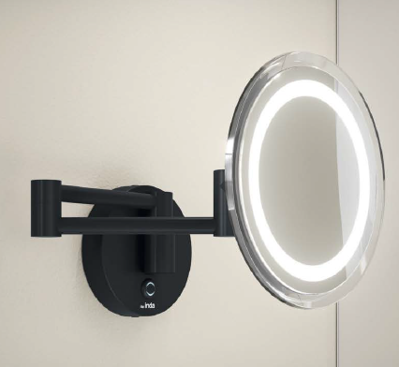 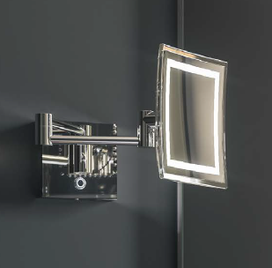
 | Артикул | цвет | накладка/ материал | описание | ФОТО | РРЦ Руб c 15/11/23
MY MIRROR | AV258ACR | хром | латунь | Настенное увеличительное зеркало с откидной рукояткой и сенсорным переключением | 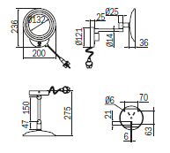 | 45,691
MY MIRROR | AV258ANE | черный матовый | латунь |  |  | 50,604
MY MIRROR | AV258BCR | хром | латунь | Настенное увеличительное зеркало на поворотном выдвижном креплении переключением |  | 48,962
MY MIRROR | AV258PCR | хром | латунь | Увеличительное зеркало с подставкой и сенсорным переключением | 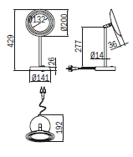 | 42,420
MY MIRROR | AV258CCR | хром | латунь | Настенное увеличительное зеркало на поворотном выдвижном креплении переключением | 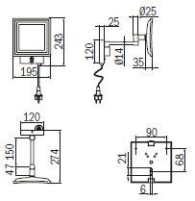 | 52,222
MY MIRROR | AV258CNE | черный матовый | латунь |  |  | 57,111
MY MIRROR | AV258DCR | хром | латунь | Настенное увеличительное зеркало на поворотном выдвижном креплении переключением | 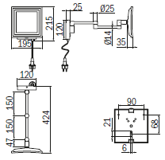 | 55,481
MY MIRROR | AV258QCR | хром | латунь | Увеличительное зеркало с подставкой и сенсорным переключением | 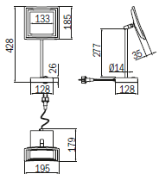 | 48,962
MY MIRROR | AV158CCR | хром | латунь | Настенное увеличительное зеркало с двойным шарнирным рычагом |  | 40,397
MY MIRROR | AV1580CR | хром | латунь | Настенное увеличительное зеркало с шарнирным кронштейном и кнопкой включения/выключения |  | 33,589
MY MIRROR | AV058XCR | хром | латунь | Настенное увеличительное зеркало на направляющей планке | 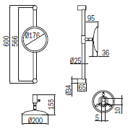 | 26,123
MY MIRROR | AV058YCR | хром | латунь | Настенное увеличительное зеркало на направляющей планке | 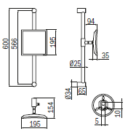 | 27,741
MY MIRROR | AV058FCR | хром | латунь | Настенное увеличительное зеркало с шарнирным кронштейном |  | 16,332
MY MIRROR | AV058MCR | хром | латунь | Настенное увеличительное зеркало с двойным шарнирным кронштейном |  | 23,268
MY MIRROR | AV058QCR | хром | латунь | Увеличительное зеркало с подставкой | 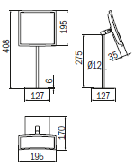 | 24,608
MY MIRROR | AV058CCR | хром | латунь | Настенное увеличительное зеркало с двойным шарнирным рычагом. Двустороннее, поворотное |  | 21,222
MY MIRROR | AV058ECR | хром | латунь | Настенное увеличительное зеркало с шарнирным кронштейном | 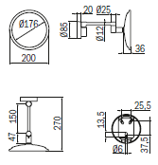 | 14,703
MY MIRROR | AV058ENE | черный матовый | латунь |  |  | 19,592
MY MIRROR | AV058LCR | хром | латунь | Настенное увеличительное зеркало с двойным шарнирным кронштейном |  | 21,499
MY MIRROR | AV058PCR | хром | латунь | Увеличительное зеркало с подставкой | 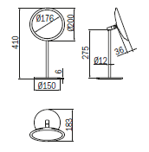 | 22,539
MY MIRROR | AV058PNE | черный матовый | латунь |  |  | 24,493

CLAIRE New
 |  |  | Торговое агентство Европейских брендов info@plumberia.ru
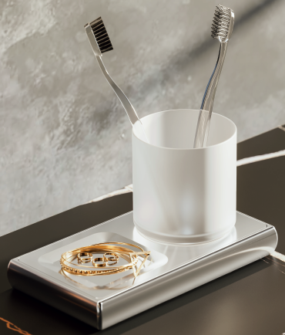 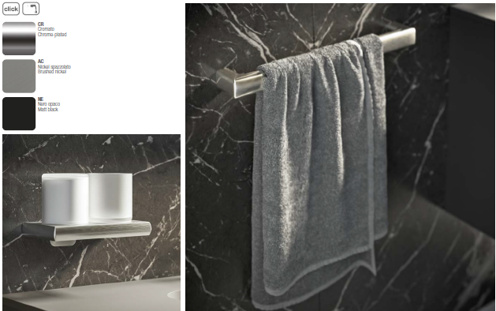 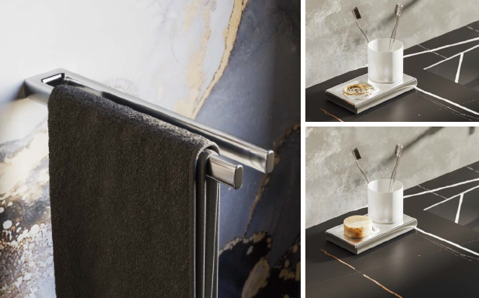
 | Артикул | цвет | накладка/ материал | описание | ФОТО | РРЦ Руб c 15/11/23 | комментарий к цене
CLAIRE | A7118ACR | хром | латунь | Полотенцедержатель 32см | 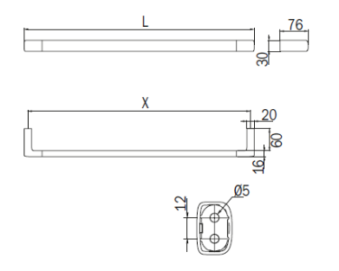 | 9,247 | Новинка
CLAIRE | A7118ANE | черный матовый | латунь |  |  | 10,518 | Новинка
CLAIRE | A7118AAC | никель брашированный | латунь |  |  | 12,368 | Новинка
CLAIRE | A7118BCR | хром | латунь | Полотенцедержатель 47см |  | 9,940 | Новинка
CLAIRE | A7118BNE | черный матовый | латунь |  |  | 11,443 | Новинка
CLAIRE | A7118BAC | никель брашированный | латунь |  |  | 13,408 | Новинка
CLAIRE | A7118CCR | хром | латунь | Полотенцедержатель 62см |  | 10,634 | Новинка
CLAIRE | A7118CNE | черный матовый | латунь |  |  | 12,368 | Новинка
CLAIRE | A7118CAC | никель брашированный | латунь |  |  | 14,448 | Новинка
CLAIRE | A7118DCR | хром | латунь | Полотенцедержатель 82 см |  | 11,443 | Новинка
CLAIRE | A7118DNE | черный матовый | латунь |  |  | 13,292 | Новинка
CLAIRE | A7118DAC | никель брашированный | латунь |  |  | 15,604 | Новинка
CLAIRE | A71150CR | хром | латунь | Фиксированный полотенцедержатель |  | 8,322 | Новинка
CLAIRE | A71150NE | черный матовый | латунь |  |  | 9,825 | Новинка
CLAIRE | A71150AC | никель брашированный | латунь |  |  | 12,599 | Новинка
CLAIRE | A7115ACR | хром | латунь | Фиксированный двойной полотенцедержатель |  | 13,755 | Новинка
CLAIRE | A7115ANE | черный матовый | латунь |  |  | 15,835 | Новинка
CLAIRE | A7115AAC | никель брашированный | латунь |  |  | 20,459 | Новинка
CLAIRE | A71180CR | хром | латунь | Двойной полотенцедержатель |  | 10,634 | Новинка
CLAIRE | A71180NE | черный матовый | латунь |  |  | 12,368 | Новинка
CLAIRE | A71180AC | никель брашированный | латунь |  |  | 14,448 | Новинка
CLAIRE | A7120ACR | хром | латунь | Крючок для одежды |  | 3,121 | Новинка
CLAIRE | A7120ANE | черный матовый | латунь |  |  | 3,583 | Новинка
CLAIRE | A7120AAC | никель брашированный | латунь |  |  | 4,161 | Новинка
CLAIRE | A7120BCR | хром | латунь | Двойной крючок для одежды |  | 4,739 | Новинка
CLAIRE | A7120BNE | черный матовый | латунь |  |  | 5,433 | Новинка
CLAIRE | A7120BAC | никель брашированный | латунь |  |  | 7,051 | Новинка
CLAIRE | A7178ACR 04 | хром/черное стекло | латунь | Настенный держатель для стаканов с правым держателем для мыла/предметов |  | 14,448 | Новинка
CLAIRE | A7178ACR 21 | хром/сатинированное стекло | латунь | Настенный держатель для стаканов с правым держателем для мыла/предметов |  | 13,755 | Новинка
CLAIRE | A7178ANE 04 | черный матовый/черное стекло | латунь | Настенный держатель для стаканов с правым держателем для мыла/предметов |  | 16,644 | Новинка
CLAIRE | A7178ANE 21 | черный матовый/сатинированное стекло | латунь | Настенный держатель для стаканов с правым держателем для мыла/предметов |  | 15,951 | Новинка
CLAIRE | A7178AAC 04 | никель брашированный/черное стекло | латунь | Настенный держатель для стаканов с правым держателем для мыла/предметов |  | 21,383 | Новинка
CLAIRE | A7178AAC 21 | никель брашированный/сатинированное стекло | латунь | Настенный держатель для стаканов с правым держателем для мыла/предметов |  | 20,690 | Новинка
CLAIRE | A7178BCR 04 | хром/черное стекло | латунь | Настенный держатель для стаканов с левым держателем для мыла/предметов |  | 14,448 | Новинка
CLAIRE | A7178BCR 21 | хром/сатинированное стекло | латунь | Настенный держатель для стаканов с левым держателем для мыла/предметов |  | 13,755 | Новинка
CLAIRE | A7178BNE 04 | черный матовый/черное стекло | латунь | Настенный держатель для стаканов с левым держателем для мыла/предметов |  | 16,644 | Новинка
CLAIRE | A7178BNE 21 | черный матовый/сатинированное стекло | латунь | Настенный держатель для стаканов с левым держателем для мыла/предметов |  | 15,951 | Новинка
CLAIRE | A7178BAC 04 | никель брашированный/черное стекло | латунь | Настенный держатель для стаканов с левым держателем для мыла/предметов |  | 21,383 | Новинка
...

